Solución
Problema Simplex Nro. 8

Una fábrica que produce dos tipos de productos busca cumplir los objetivos de ventas con el consumo más bajo posible.
Para producir el producto A consume 3 KW y para el producto B, 2 KW.
Se cuenta con una total de 12 operarios, y se sabe que se necesita un operario para producir un producto A y dos para producir un B.
Desde finanzas nos indican que, para mantener la operación, necesitamos facturar más de 12 $ por día, siendo los precios de venta de A y B, 2 y 3 pesos respectivamente.
Estos productos requieren un insumo que resulta antieconómico consumirlo en cantidades menores a 8 unidades diarias, el producto A requiere 2 unidades y el producto B requiere una.

Indique a cuanto asciende el consumo diario y cuantas unidades de cada producto saldrán diariamente.

Minimizar: Z = 3X1 + 2X2

Restricciones
Operarios: X1 + 2X2 ≤ 12
Facturación: 2X1 + 3X2 ≥ 12
Insumo: 2X1 + X2 ≥ 8

X1≥0; X2≥0

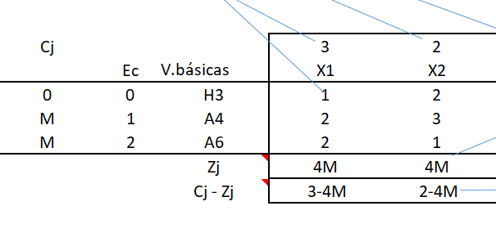
Estandarización
X1 + 2X2 + H3 = 12
2X1 + 3X2 - H4 +A5 = 12
2X1 + X2 - H6 +A7 = 8
x
x
x
+
Z = 3X1 + 2X2 + 0H3 + 0H4 + MA5 + 0H6 + MA7
H3, H4, A5, H6, A7 ≥0

Tabla Simplex inicial

Cj |  |  | 3 | 2 | 0 | 0 | M | 0 | M
 | Ec | V.básicas | X1 | X2 | H3 | H4 | A5 | H6 | A7 | R
0 | 0 | H3 | 1 | 2 | 1 | 0 | 0 | 0 | 0 | 12
M | 1 | A5 | 2 | 3 | 0 | -1 | 1 | 0 | 0 | 12
M | 2 | A7 | 2 | 1 | 0 | 0 | 0 | -1 | 1 | 8
 |  | Zj | 4M | 4M | 0 | -M | M | -M | M | 20M
 |  | Cj - Zj | 3 - 4M | 2 - 4M | 0 | M | 0 | M | 0 |  |  | Valor más negativo

 | M | 1000 | -3997 | -3998

Cj |  |  | 3 | 2 | 0 | 0 | M | 0 | M
 | Ec | V.básicas | X1 | X2 | H3 | S4 | A5 | S6 | A7 | R
0 | 0 | H3 | 1 | 2 | 1 | 0 | 0 | 0 | 0 | 12
M | 1 | A5 | 2 | 3 | 0 | -1 | 1 | 0 | 0 | 12
M | 2 | A7 | 2 | 1 | 0 | 0 | 0 | -1 | 1 | 8
 |  | Zj | 4M | 4M | 0 | -M | M | -M | M | 20M
 |  | Cj - Zj | 3-4M | 2-4M | 0 | M | 0 | M | 0 |  |  | Valor más negativo

 |  |  |  |  |  |  |  |  |  |  |  | Columna Pivote
Cj |  |  | 3 | 2 | 0 | 0 | M | 0 | M
 | Ec | V.básicas | X1 | X2 | H3 | S4 | A5 | S6 | A7 | R
0 | 0 | H3 | 1 | 2 | 1 | 0 | 0 | 0 | 0 | 12
M | 1 | A5 | 2 | 3 | 0 | -1 | 1 | 0 | 0 | 12
M | 2 | A7 | 2 | 1 | 0 | 0 | 0 | -1 | 1 | 8
 |  | Zj | 4M | 4M | 0 | -M | M | -M | M | 20M
 |  | Cj - Zj | 3-4M | 2-4M | 0 | M | 0 | M | 0

Cj |  |  | 3 | 2 | 0 | 0 | M | 0 | M |  |  |  |  | Elijo el menor, Positivo distinto de 0.
 | Ec | V.básicas | X1 | X2 | H3 | S4 | A5 | S6 | A7 | R
0 | 0 | H3 | 1 | 2 | 1 | 0 | 0 | 0 | 0 | 12 |  | 12/2 = | 6
M | 1 | A5 | 2 | 3 | 0 | -1 | 1 | 0 | 0 | 12 |  | 12/3 = | 4
M | 2 | A7 | 2 | 1 | 0 | 0 | 0 | -1 | 1 | 8 |  | 8/1 = | 8
 |  | Zj | 4M | 4M | 0 | -M | M | -M | M | 20M
 |  | Cj - Zj | 3-4M | 2-4M | 0 | M | 0 | M | 0

Cj |  |  | 3 | 2 | 0 | 0 | M | 0 | M
 | Ec | V.básicas | X1 | X2 | H3 | S4 | A5 | S6 | A7 | R
0 | 0 | H3 |  |  |  |  |  |  |  |  |  | Entra X2
2 | 1 | X2 | 0.66666666667 | 1 | 0 | -0.33333333333 | 0.33333333333 | 0 | 0 | 4 |  | FP = Ec1/3
M | 2 | A7
 |  | Zj
 |  | Cj - Zj

Cj |  |  | 3 | 2 | 0 | 0 | M | 0 | M |  |  |  |  | Ec0 | 1 | 2 | 1 | 0 | 0 | 0 | 0 | 12
 | Ec | V.básicas | X1 | X2 | H3 | S4 | A5 | S6 | A7 | R |  |  |  | 2 FP | 1.3333333333 | 2 | 0 | -0.66666666667 | 0.66666666667 | 0 | 0 | 8
0 | 0 | H3 |  | 0 |  |  |  |  |  |  |  |  |  | Ec0 - 2FP | -0.33333333333 | 0 | 1 | 0.66666666667 | -0.66666666667 | 0 | 0 | 4
2 | 1 | X2 | 0.66666666667 | 1 | 0 | -0.33333333333 | 0.33333333333 | 0 | 0 | 4 |  | Forzar "0" mediante combinaciones lineales.
M | 2 | A7 |  | 0
 |  | Zj |  |  |  |  |  |  |  |  |  |  |  | Ec2 | 2 | 1 | 0 | 0 | 0 | -1 | 1 | 8
 |  | Cj - Zj |  |  |  |  |  |  |  |  |  |  |  | FP | 0.66666666667 | 1 | 0 | -0.33333333333 | 0.33333333333 | 0 | 0 | 4
 |  |  |  |  |  |  |  |  |  |  |  |  |  | Ec2 - FP | 1.3333333333 | 0 | 0 | 0.33333333333 | -0.33333333333 | -1 | 1 | 4

Cj |  |  | 3 | 2 | 0 | 0 | M | 0 | M
 | Ec | V.básicas | X1 | X2 | H3 | S4 | A5 | S6 | A7 | R
0 | 0 | H3 | -0.33333333333 | 0 | 1 | 0.66666666667 | -0.66666666667 | 0 | 0 | 4 |  | -2 FP + Ec0
2 | 1 | X2 | 0.66666666667 | 1 | 0 | -0.33333333333 | 0.33333333333 | 0 | 0 | 4
M | 2 | A7 | 1.3333333333 | 0 | 0 | 0.33333333333 | -0.33333333333 | -1 | 1 | 4 |  | - FP + Ec3
 |  | Zj | 4/3 + 4/3 M | 2 | 0 | -2/3 + 1/3M | +2/3 - 1/3M | -M | M | 8 + 4M
 |  | Cj - Zj | 5/3 - 4/3M | 0 | 0 | +2/3 - 1/3M | -2/3 +4/3M | M | 0

Cj |  |  | 3 | 2 | 0 | 0 | M | 0 | M
 | Ec | V.básicas | X1 | X2 | H3 | S4 | A5 | S6 | A7 | R
0 | 0 | H3 | -0.33333333333 | 0 | 1 | 0.66666666667 | -0.66666666667 | 0 | 0 | 4
2 | 1 | X2 | 0.66666666667 | 1 | 0 | -0.33333333333 | 0.33333333333 | 0 | 0 | 4
M | 2 | A7 | 1.3333333333 | 0 | 0 | 0.33333333333 | -0.33333333333 | -1 | 1 | 4 |  | Valor más negativo
 |  | Zj | 4/3 + 4/3 M | 2 | 0 | -2/3 + 1/3M | 2/3 - 1/3M | -M | M | 8 + 4M
 |  | Cj - Zj | 5/3 - 4/3 M | 0 | 0 | +2/3 - 1/3M | -2/3 + 2/3M | M | 0

Cj |  |  | 3 | 2 | 0 | 0 | M | 0 | M |  |  |  |  | Elijo el menor, Positivo distinto de 0.
 | Ec | V.básicas | X1 | X2 | H3 | S4 | A5 | S6 | A7 | R
0 | 0 | H3 | -0.33333333333 | 0 | 1 | 0.66666666667 | -0.66666666667 | 0 | 0 | 4 |  | 4/(-1/3) = | -12
2 | 1 | X2 | 0.66666666667 | 1 | 0 | -0.33333333333 | 0.33333333333 | 0 | 0 | 4 |  | 4/(2/3) = | 6
M | 2 | A7 | 1.3333333333 | 0 | 0 | 0.33333333333 | -0.33333333333 | -1 | 1 | 4 |  | 4/(4/3) = | 3
 |  | Zj | 4/3 + 4/3 M | 2 | 0 | -2/3 + 1/3M | 2/3 - 1/3M | -M | M | 8 + 4M
 |  | Cj - Zj | 5/3 - 4/3 M | 0 | 0 | +2/3 - 1/3M | -2/3 + 2/3M | M | 0

Cj |  |  | 3 | 2 | 0 | 0 | M | 0 | M |  |  |  |  | Ec0 | -0.33333333333 | 0 | 1 | 0.66666666667 | -0.66666666667 | 0 | 0 | 4
 | Ec | V.básicas | X1 | X2 | H3 | S4 | A5 | S6 | A7 | R |  |  |  | FP (-1/3) | -0.33333333333 | 0 | 0 | -0.083333333333 | 0.083333333333 | 0.25 | -0.25 | -1
0 | 0 | H3 | 0 |  |  |  |  |  |  |  |  |  |  |  | 0 | 0 | 1 | 0.75 | -0.75 | -0.25 | 0.25 | 5
2 | 1 | X2 | 0
3 | 2 | X1 | 1 | 0 | 0 | 0.25 | -0.25 | -0.75 | 0.75 | 3 |  | FP / (4/3) |  | Ec1 | 0.66666666667 | 1 | 0 | -0.33333333333 | 0.33333333333 | 0 | 0 | 4
 |  | Zj |  |  |  |  |  |  |  |  |  |  |  | FP 2/3 | 0.66666666667 | 0 | 0 | 0.16666666667 | -0.16666666667 | -0.5 | 0.5 | 2
 |  | Cj - Zj |  |  |  |  |  |  |  |  |  |  |  |  | 0 | 1 | 0 | -0.5 | 0.5 | 0.5 | -0.5 | 2

Cj |  |  | 3 | 2 | 0 | 0 | M | 0 | M
 | Ec | V.básicas | X1 | X2 | H3 | S4 | A5 | S6 | A7 | R
0 | 0 | H3 | 0 | 0 | 1 | 0.75 | -0.75 | -0.25 | 0.25 | 5 |  | (1/3) FP + Ec0
2 | 1 | X2 | 0 | 1 | 0 | -0.5 | 0.5 | 0.5 | -0.5 | 2 |  | (-2/3) FP + Ec1
3 | 2 | X1 | 1 | 0 | 0 | 0.25 | -0.25 | -0.75 | 0.75 | 3
 |  | Zj | 3 | 2 | 0 | -0.25 | 0.25 | -1.25 | 1.25 | 13
 |  | Cj - Zj | 0 | 0 | 0 | 0.25 | M - 1/4 | 1.25 | M - 4/3 |  | <<< Todos positivos, se termina la resolución.

Z = | 13
X1 = | 3
X2 = | 2
H3 = | 5
S4 = A5 = S6 = A7 = 0

Verificación

Minimizar: Z = 3X1 + 2X2 = 3x3 + 2x2 = 13 |  |  |  | Verifica | Si falló algun cálculo intermedio, reemplazar los valores de X1 y X2 pueden no dar el resultado de Z

X1 + 2X2 + H3 = 3 + 2x2 + 5 = 12 |  |  |  | Verifica
2X1 + 3X2 - S4 + A5 = 2x3 + 3x2 - 0 + 0 = 12 |  |  |  | Verifica
2X1 + X2 - S6 + A7 = 2x3 + 2 - 0 + 0 = 8 |  |  |  | Verifica

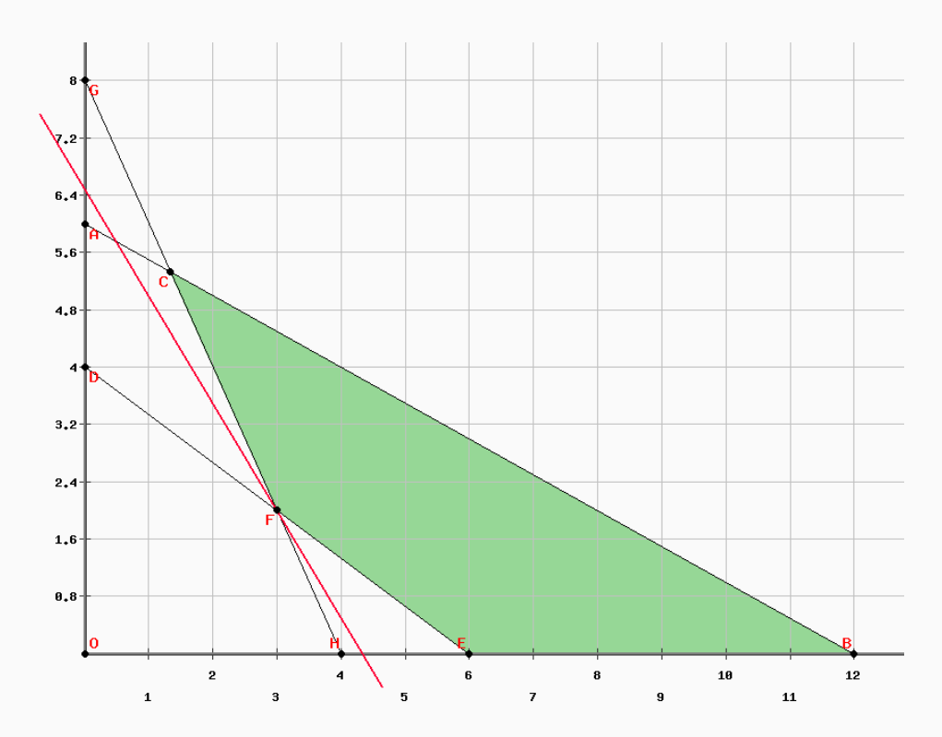
Grafica

Tabla de puntos

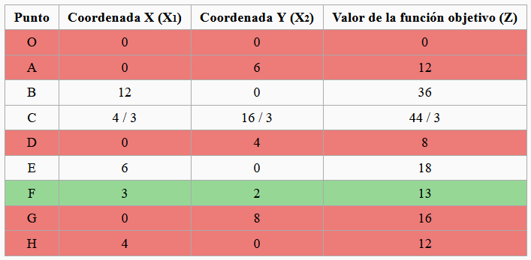

Link a Gráfico PHPSIMPLEX
http://www.phpsimplex.com/simplex/grafico2.php?o=min&x1=3&x2=2&rt=3&v=2&l=es&r1_1=1&r1_2=2&d1=-1&y1=12&r2_1=2&r2_2=3&d2=1&y2=12&r3_1=2&r3_2=1&d3=1&y3=8&Submit=Continuar

